Plots0
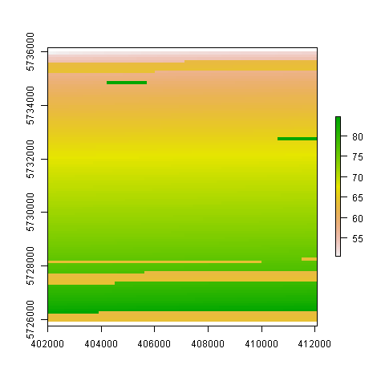

Plots1
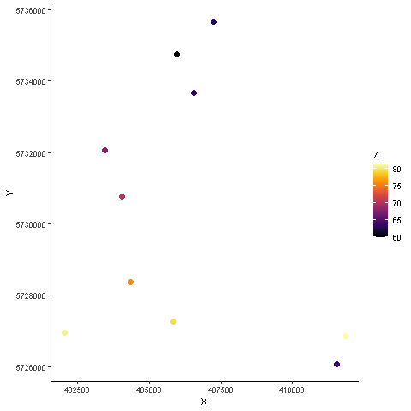

Plots2
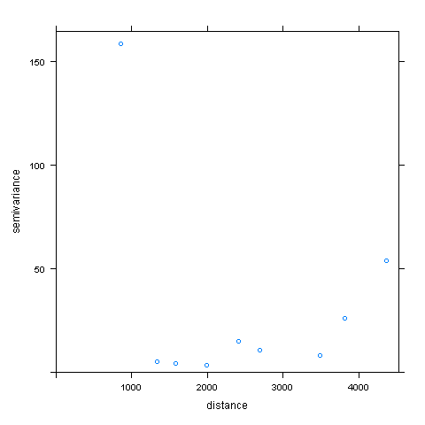

Plots3
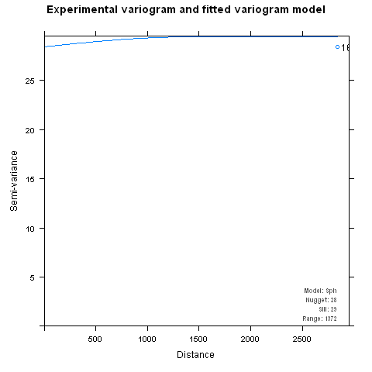

Plots4
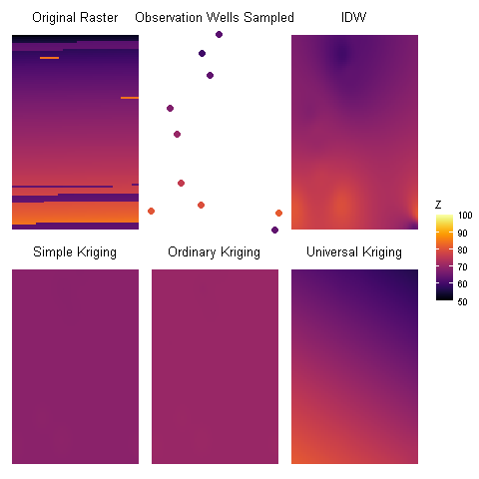
SK | OK | UK
68.528811693 | 70.236576561 | 56.370611592
68.814765072 | 70.579487607 | 64.488760716
68.814765072 | 70.579487607 | 68.917162482
68.814765072 | 70.579487607 | 73.344475113
69.186531834 | 70.895864731 | 81.48551179
0 | 0 | 0

